OT641-2602
СПЕЦИФИКАЦИЯ ДЛЯ ЗАКАЗА

Moncato DP918 & DP127-2xDP137 KIT
Световой эвакуационный указатель на жестком подвесе
Изображение | Код продукта | Наименование | Кол-во
 | DP918-2579 | DP918-2579 LED SA 3H MT Moncato Световой эвакуационный указатель. Пиктограмма с белым фоном в комплекте.
 | DP118-xxxx PT-DP918 | Пиктограммы* 147х270 транслюцентные для двухстороннего светового указателя DP918
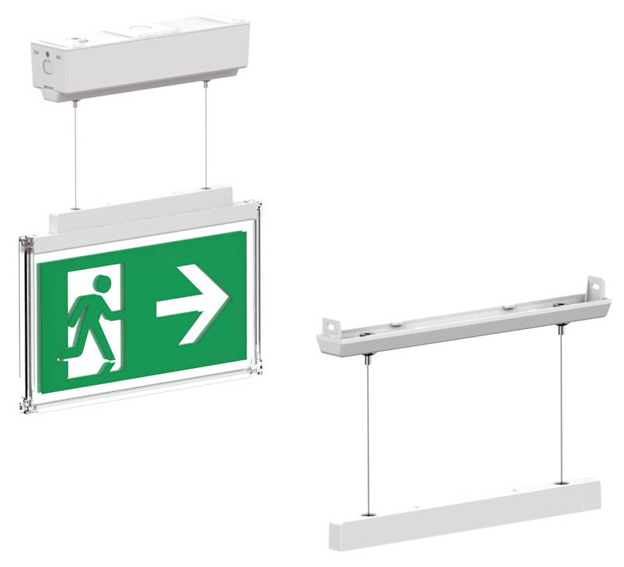 | DP127-2597 | DP127-2597 Soft suspended bracket for DP918 Moncato Комплект подвесного монтажа для указателя DP918. Является составной частью жесткого подвеса.
 | DP137-2611 | DP137-2611 Tube for rigid suspended DP918 Moncato Трубка для установки табло на жестком подвесе. Длина - 120мм. Для одного указателя трбуется 2 шт. | *2
* Для заказа пиктограмм воспользуйтесь Спецификацией на знаки безопасности

Ваша контактная информация

 |  |  | Просим направить вашу заявку по адресу: info@exit-svet.ru
 |  |  | ООО "ЭКЗИТ СВЕТ", Тел. +7 (495) 940-27-28

